SS Prestacion Serv. Subsidio
incluir los aportes
Código XXXXXX |  | TABLA DE RETENCIÓN DOCUMENTAL |  |  |  |  |  |  |  |  | ENTIDAD PRODUCTORA
Versión 2-2016

MACROPROCESO |  | OBJETIVO | SUBDIRECCIÓN/UNIDAD |  |  |  |  |  |  |  | DEPENDENCIAS ASOCIADAS
SS - Servicios de Subsidio |  | Programar, activar y entregar a los clientes de la Caja los servicios diseñados para facilitar a las personas de menores recursos, el acceso a subsidios, de acuerdo a la normatividad, que les permitan cubrir sus necesidades más apremiantes y mejorar su calidad de vida. | Subdirección Financiera Subdirección de Vivienda y Obras |  |  |  |  |  |  |  | Departamento de Subsidio Departamento de Vivienda Dpto. Convenios

Código Proceso-Serie-Subserie |  | Serie/Subserie/Tipología Documental | Retención (Años) |  | Soporte |  | Disposición |  |  |  | Procedimiento/Soporte Legal
 |  |  | AG | AC | P | El. | E | S | CT | D/M
01. |  | ACTAS
SS-01.6 |  | Actas Comité Asignación de Subsidio de Vivienda | 2 | 18 | X | X |  |  | X
 |  | *Acta *Certificado de Auditoria *Listado de las Familias beneficiarias *medio magnético- CD
32. |  | INFORMES
SS-32.1 |  | Informes de Gestión | 2 | 3 | X | X | X
 |  | *Informe *Anexos
SS-32.10 |  | Informes Entes de Control | 2 | 5 | X | X | X
 |  | *Informe Supesubsidio *Anexos
61. |  | SUBSIDIOS
SS-61.1 |  | SUBSIDIO DE DESEMPLEO | 2 | 8 |  | X | X |  |  |  | Digitalizar, conservar el Físico por 6 meses de acuerdo al Acta de Comité de Archivo del 31 de mayo de 2004. digital conservar 10 años despues destruir.
 |  | Afiliación al Mecanismo de Protección al Cesante Fosfec *Formulario único de postulación al mecanismo de protección al cesante. FC812 (Fosfec) *Fotocopia del documento de identificación. *Folio del registro civil o partida eclesiástica de matrimonio del trabajador *"Declaración juramentada" FC749 *Documento de identificación del hijo, hijastro o hermanos huérfanos de padres. *Folio del registro civil de nacimiento de los hijos, hijastros y hermanos huérfanos de padres *Certificado de escolaridad. *Folio del registro civil de nacimiento del trabajador. *Partida eclesiástica de defunción o registro civil de defunción de los padres. *Acreditación del compañero (a) permanente del trabajador. *Folio del registro civil de nacimiento del trabajador en el que conste el nombre de sus padres. *Certificado de invalidez o de discapacidad
 |  | Pago PILA Fosfec *Soportes de Pagos Pila Fosfec
 |  | Solicitud Referente al Ahorro de Cesantías Fosfec *Formulario de solicitud, modificación o revocación de ahorro de cesantías para el mecanismo de protección al cesante FC813
 |  | Certificado soporte para Beneficio Fosfec *Certificado de afiliación a EPS *Certificado de afiliación a Caja de Compensación *Certificado de afiliación a Fondo de Pensiones *Certificado de terminación laboral *Certificado de inscripción servicio público empleo. *Acta de compromiso programa de transporte para el empleo
 |  | Reportes de Novedades FOSFEC *Carta de confirmación beneficio Fosfec *Carta de notificación perdida de beneficio Fosfec *Carta de notificación suspensión beneficio Fosfec *Comunicaciones con EPS y fondos de pensión *Carta de retiro *Carta de afiliación *Solicitudes de cartera *Inconsistencias de pagos
SS-61.2 |  | SUBSIDIO DE VIVIENDA | 2 | 8 | X |  | X |  |  |  | Serie de valor administrativo y legal que soporta la gestión de subsidios de vivienda FOVIS. Se establece eliminar los expedientes una vez se cumpla con el tiempo de retención en el archivo central de acuerdo al CAPÍTULO VI, artículo 57, numeral 12 12. Responsabilizarse de la custodia del archivo del proyecto por un mínimo de diez (10) años, contados a partir de la liquidación del mismo, garantizando el acceso a este archivo por parte de quien lo requiera, durante ese período DECRETO 1160 DE 2010
 |  | Postulación *Formulario de inscripción para postulantes al subsidio familiar de vivienda FC765 *Documentos de Identificación del Grupo Familiar *Registros Civiles *Registro de matrimonio *Carta de Inmovilización de cesantyias o ahorro programado *carta de evaluación capacidad crediticia *Pago de cuota inicial *Carta de aumento de ahorro *Conformación de nuevo hogar *Desistimientos *Renuncias *solicitudes *Carta de Asignación de subsidio
 |  | *Visita Técnica *Informe de Visita *Solicitud desembolso *Autorizacion de desembolso *Promesa de Compraventa *Acta de entrega del inmueble *certificado de Tradición matricula inmobiliaria *calificación de constacia de inscripción *Escritura *Declaratoria de ilegibilidad
SS-61.3 |  | SUBSIDIO FAMILIAR | 2 | 8 |  | X | X |  |  |  | Digitalizar, conservar el Físico por 6 meses de acuerdo al Acta de Comité de Archivo del 31 de mayo de 2004. digital conservar 10 años despues destruir.
 |  | Control Novedades Subsidio Familiar Beneficiario *Certificado de Invalídez o Discapacidad *Certificado de escolaridad *Registro civíl de defunción *"Declaración juramentada" FC749 *Escolaridad sin identificación (Documentos no asignados de escolaridad *Comunicación oficial recibida Vias de pago cuota Monetaria *Consignacion cuenta ahorro *Tarjeta de Servicios *Edatel/ Banco Agrario (Municipios) *Movil Red
SS-61.4 |  | SUBSIDIOS DE GOBIERNO | 2 | 18 | X |  | X |  |  |  | En el mometo no se conoce normativad vigente, se encuenta en consulta para el area de Fovis ante la Supersubsidio
 |  | Postulaciones para Subsidios de Vivienda Por Gobierno Postulación *Acta de entrega de la vivienda *Acta de obras por ejecutar *Acta de recibo de andenes, sardineles y vías *Acta de recibo de las obras de acueducto y alcantarillado *Ampliación vigencia póliza de cumplimiento *Autorización benef. para movilización CAP- cuenta bancaria del oferente/arrendador *Autorización de cancelación del aval *Aval bancario *Carta de asignación del SFV *Carta de solicitud de anticipo *Cédula arrendador /Cédula arrendatario
 |  | *Cedula representante legal *Certificación bancaria/Certificación bancaria arrendador/Certificación bancaria de cuenta del oferente/Certificación bancaria de la cuenta especial conjunta/Certificación bancaria del vendedor *Certificación de ejecución FNV *Certificación de existencia y representación legal del avalista *Certificación de la entidad evaluadora *Certificación entidad supervisora de obras terminadas *Certificación entidad supervisora de obras terminadas al 100%
 |  | *Certificación interventor avalada por la entidad supervisora *Certificado de elegibilidad *Licencia de construcción y urbanismo *Certificado de existencia vivienda CCF *Certificado de existencia y habitabilidad FONADE *Certificado de existencia y representación legal oferente *Certificado de localización barrio legal *Certificado de normas técnicas *Certificado de tradición y libertad *Certificado expedido por el inspector de RETIE *Certificado vivienda área urbana no zona de riesgo
 |  | *Contrato de arrendamiento *Contrato de encargo fiduciario *Contrato de interventoría *Contrato de obra *Contratos de mandato *Convenio, alianza estratégica o unión temporal *Copias contratos de obra *Cronograma de obras de promoción de oferta y demanda *Declaración de construcción o mejoras *Desprendible de apertura de la CAP en el Banco Agrario *Desprendibles cuentas CAP *Escritura
 |  | *Formato autorizaciones de giro *Formato de solicitud de giro *Formato recibo de obras *Formulario de oferta y oferente *Informe de interventoría *Informe ejecución de obra *Informe único de interventoría *Inscripción en el módulo de oferta de SVF del MVCT *Licencia de construcción y urbanismo *NIT persona jurídica *NIT representante legal *Original de la certificación bancaria *Pagaré y carta de instrucciones *Póliza
 |  | Póliza de cumplimiento Promesa de compra venta Prórroga del aval Segundo informe de interventoría Solicitud de giro 100% oferente - interventor Solicitud de traslado del 100% suscrita por el oferente Solicitud de traslado del 20% suscrita por el oferente Solicitud de traslado del 30% suscrita por el oferente Solicitud de traslado del 50% suscrita por el oferente Tarjeta Profesional Novedades *Pago de cuota inicial *Carta de aumento de ahorro *Conformación de nuevo hogar *Desistimientos *Renuncias *solicitudes *Carta de Asignación de subsidio

APROBACIÓN COMITÉ DE ARCHIVO
Acta / Fecha última actualización:
FIRMAS DE APROBACIÓN
 |  | Nombre: Cargo: |  | Nombre: Cargo: |  |  |  |  |  |  | Nombre: Cargo:

CONVENCIONES
P- Papel | E- Eliminación
El.-Digital / Electrónico | S- Selección
AG- Archivo de Gestión | CT- Conservación Total
AC- Archivo Central | D- Digitalización
Serie | * Tipo Documental
Subserie

Estructuras organizacionales
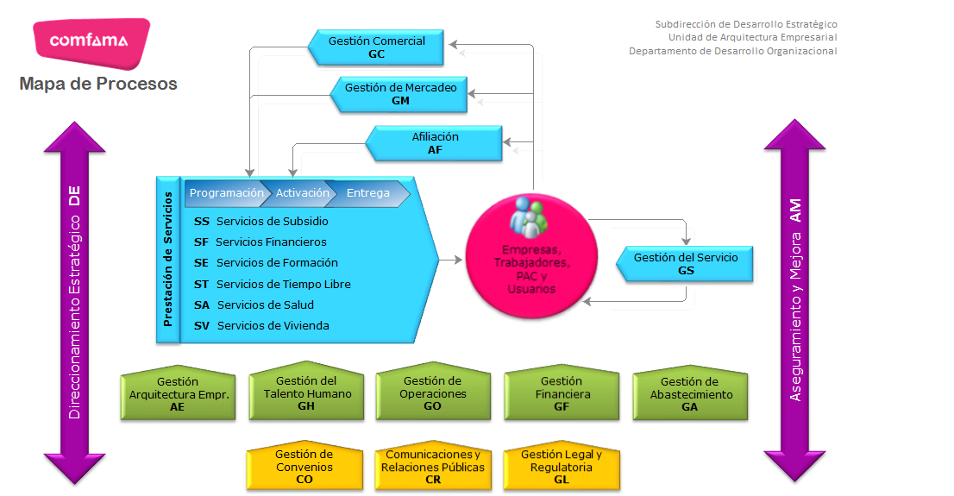
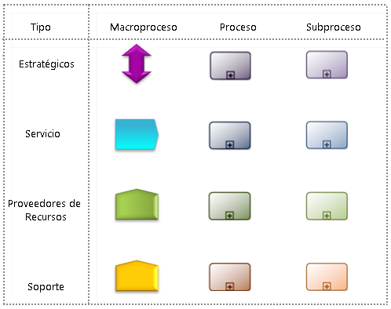

FUNCIONES PRESTACIÓN DE SERVICIOS (S) |  |  |  | DOCUMENTOS
GM | GESTIÓN DE MERCADEO | ●Promocionar con estrategias y acciones efectivas a Comfama y sus servicios en los Territorios objeto de la Caja. Ofrecer un Portafolio coherente con las necesidades del mercado y coherente con las líneas estratégicas definidas por la Caja, con Tarifas competitivas según los segmentos de afiliación establecidos. | Subdirección de Mercadeo | Documentos generados a raiz de la identificación, desarrollo de productos, campañas publicitarias de atracción de afiliados potenciales y promoción de servicios.
GC | GESTIÓN COMERCIAL | ●Identificar y generar, de acuerdo a la normatividad, los productos y servicios con calidad y pertinencia, que requieren los clientes para satisfacer sus necesidades | Subdirección de Desarrollo Estratégico Subdirección de Mercadeo
AF | AFILIACIÓN | ●Atraer y asegurar los afiliados potenciales que le interesan a la organización, así como también registrar las novedades y mantener la información actualizada de los que ya se encuentran afiliados. | Subdirección de Mercadeo Subdirección Financiera
GS | GESTIÓN DEL SERVICIO | Garantizar un excelente servicio al cliente que permita retener y fidelizar a los clientes existentes y atraer a los potenciales a través de Identificar las brechas entre lo ofrecido y lo entregado para tomar las acciones correctivas, preventivas o de mejoramiento que permitan entregar un servicio superior. | Todas las Subdirecciones
SS | SERVICIOS DE SUBSIDIO | OBJ. GRAL: Programar, activar y entregar a los clientes de la Caja los servicios diseñados para facilitar a las personas de menores recursos, el acceso a subsidios, de acuerdo a la normatividad, que les permitan cubrir sus necesidades más apremiantes y mejorar su calidad de vida. | Subdirección Financiera, Subdirección de Vivienda y Obras | Documentos relacionados con la gestión de recaudos de aportes, calculo y transferencias de subsidios, convocatorias, postulaciones y asignaciones de subsidios.
 |  | ●Gestionar el recaudo por aportes que efectuan las empresas afiliadas para identificar el cumplimiento y habilitarles los servicios
 |  | ●Calcular y transferir los subsidios a las cuentas de los usuarios para que puedan disfrutar de su cuota monetaria.
 |  | ●Convocar, recibir postulaciones, estudiar, asignar y girar los diferentes subsidios que proporciona Comfama.
 |  | ●Extractar, organizar y consolidar la información para el seguimiento a la prestación del servicio, la toma de decisiones y el envío de informes a entes externos. Una vez extraída y monitoreada la información, en forma continua se estudian variables de desempeño del servicio con el propósito de analizarlas y tomar acciones.
SF | SERVICIOS FINANCIEROS | OBJ. GRAL: Programar, activar y entregar a los clientes de la Caja los servicios diseñados para facilitar a las personas con necesidades de financiación, el acceso a bienes y servicios a través de servicios financieros pertinentes y de calidad que les permitan mejorar su calidad de vida. | Subdirección Financiera | Documentos relacionados con la gestión de asignación de recursos financieros para las diferentes lineas de crédito: Libre inversion, Vivienda, Educación, recreación, Salud, seguro de vida comfama, cuota monetaria, crédito inmediato.
 |  | ●Asesorar, recibir solicitudes y realizar los estudios requeridos para aprobar los servicios financieros. En todas las fases de atención se debe registrar el empleado Comfama que atendió al cliente.
 |  | ●Cumplir con todos los requisitos necesarios para suscribir y entregar los servicios financieros. En todas las fases de atención se debe registrar el empleado Comfama que atendió al cliente.
 |  | ●Monitorear, controlar y administrar la información de los servicios financieros para garantizar su correcto funcionamiento.
SE | SERVICIOS DE FORMACIÓN | OBJ. GRAL: Programar, activar y entregar a los clientes de la Caja los servicios diseñados para facilitar a personas con interés por el desarrollo de su ser, de sus competencias para la vida o de sus habilidades técnicas, el acceso a la formación, a través de una variedad de programas, cursos y servicios educativos, en ambientes adecuados donde se promueva el conocimiento y el uso de la tecnología. | Subdirección de Servicios Sociales | Documentación relacionada con la planificación, gestión y aseguramiento de servicios educativos y de formación.
 |  | ●Determinar los productos y servicios de educación que se ofertarán a los cliente de forma que responda a sus necesidades y a los objetivos de la organización en cuanto a cobertura, capacidad instalada, ingresos, subsidios e impacto social. Incluye la planificación y el aseguramiento de todos los recursos que se requieren para la entrega de los servicios tanto individuales como empresariales.
 |  | ●Orientar y formalizar con el cliente el acceso a los servicios de educación, de acuerdo con sus necesidades y las normas de la Caja.
 |  | ●Garantizar la entrega de productos y servicios de educación, cumpliendo con las expectativas de los clientes y los estándares de calidad de la Caja.
 |  | ●Consolidar, interpretar y analizar los datos generados por los diferentes procesos, para entregar información útil y oportuna que permita evaluar los resultados de la gestión y a su vez facilite la toma de decisiones.
ST | SERVICIOS TIEMPO LIBRE | OBJ. GRAL: Programar, activar y entregar a los clientes de la Caja los servicios diseñados para facilitar a personas de espíritu joven, que se ocupan en invertir su tiempo libre, el acceso a alternativas de diversión y entretenimiento con productos permanentemente renovados y servicios complementarios para hacer mas placenteras sus experiencias con Comfama. | Subdirección de Recreación y Deporte | Documentos creados a raíz de la programación, activación y entrega de servicios de recreación y deporte.
 |  | ●Determinar los productos y servicios de tiempo libre que se ofertarán a los cliente de forma que responda a sus necesidades y a los objetivos de la organización en cuanto a cobertura, capacidad instalada, ingresos, subsidios e impacto social. Incluye la planificación y el aseguramiento de todos los recursos que se requieren para la entrega de los servicios tanto individuales como empresariales.
 |  | ●Orientar y formalizar con el cliente el acceso a los servicios de tiempo libre, de acuerdo con sus necesidades y las normas de la Caja.
 |  | ●Garantizar la entrega de productos y servicios de tiempo libre, cumpliendo con las expectativas de los clientes y los estándares de calidad de la Caja.
 |  | ●Consolidar, interpretar y analizar los datos generados por los diferentes procesos, para entregar información útil y oportuna que permita evaluar los resultados de la gestión y a su vez facilite la toma de decisiones.
SA | SERVICIOS DE SALUD | OBJ. GRAL: Programar, activar y entregar a los clientes de la Caja los servicios diseñados para facilitar a las personas, el acceso a servicios de salud pertinentes y de calidad que les permitan mejorar su calidad de vida. | Subdirección de Salud | Documentos producidos como resultado de la ejecución de la programación, activación, entrega y aseguramiento de los servicios de salud.
 |  | ●Brindar atención integral en salud de acuerdo a los planes, protocolos y políticas establecidos
 |  | ●Asegurar, administrar y realizar bajo las políticas y directrices establecidos por la Dirección, las actividades de los procesos y procedimientos definidos como no gerenciales, para la operación de la EPS de régimen subsidiado, con criterios de eficiencia, calidad, efectividad y transparencia.
 |  | ●Realizar seguimiento a los servicios de salud para consolidar y analizar la información para la toma de decisiones y mejora del servicio.
SV | SERVICIOS DE VIVIENDA | OBJ. GRAL: Programar, activar y entregar a los clientes de la Caja los servicios diseñados para facilitar a las personas con necesidades habitacionales, el acceso a bienes y servicios de Vivienda pertinentes y de calidad que les permitan mejorar su calidad de vida. | Subdirección de Vivienda y Obras | Documentos generados como resultado de la programación, activación, entrega, servicio postventa y seguimiento a trámites derivados de la ejecución de proyectos de construcción y soluciones habitacionales.
 |  | ●Conseguir y negociar condiciones comerciales de los inmuebles para conformar el banco de vivienda; asesorar, recibir y estudiar solicitudes, y/o realizar venta de servicios de vivienda.
 |  | ●Gestionar la ejecución de los proyectos de construcción para dimensionar los recursos que permitan la ejecución del servicio y evaluar el resultado de los proyectos.
 |  | ●Ejecutar servicios técnicos de vivienda, entregar inmuebles nuevos de proyectos propios a los compradores verificando las correctas condiciones de los mismos, gestionar servicio postventa, y realizar acompañamiento social.
 |  | ●Realizar seguimiento a trámites, pagos, control y manejo de cartera, escrituración, liquidación y facturación de comisiones internas y externas. Recibir y consolidar la información con el fin de generar informes, indicadores y estadísticas requeridos por los diferentes procesos.

FUNCIONES PROVEEDORES RECURSOS (R) |  |  |  | DOCUMENTOS
AE | GESTIÓN DE ARQUITECTURA EMPRESARIAL | OBJ. GRAL: Garantizar que la organización cuente oportunamente con los procesos, estructura, tecnología e infraestructura tecnológica que contribuya al cumplimiento de los objetivos estratégicos. | Subdirección de Desarrollo Estrategico | Documentos relacionados con la estructuración de soluciones para la ejecución de la operación de las áreas de la organización de acuerdo al direccionamiento estrategico de la caja.
 |  | ●Estructurar el modelo con el que deben operar las diferentes áreas de la organización para que puedan llevar a cabo lo establecido en el direccionamiento estratégico.
 |  | ●Estructurar soluciones que de acuerdo al direccionamiento estratégico se deban implemetar del tal forma que abarquen todos los aspectos que interactuan en la solución de la situación.
 |  | ●Evaluar las estructuras definidas para la operación de las diferentes áreas para que éstas cumplan con lo definido.
GH | GESTION TALENTO HUMANO | OBJ. GRAL: Garantizar que la organización cuente con talento humano que contribuya al cumplimiento de los objetivos estratégicos. | Unidad de Gestión Humana | Documentos creados en el transcurso de adquisición, gestión, potencialización y aseguramiento del talento humano.
 |  | ●Proveer talento humano competentes para los diferentes procesos de la organización.
 |  | ●Garantizar el cumplimiento de requisitos legales y compromisos laborales de beneficios sociales y económicos
 |  | ●Potencializar la capacidad de las personas para que se realicen integralmente como seres humanos, contemplando todas sus dimensiones existenciales y como consecuencia se comprometan con el logro de los resultados organizacionales.
GO | GESTIÓN DE OPERACIONES | OBJ. GRAL: Garantizar que la organización cuente oportunamente con la infraestructura y los servicios que requiera para el cumplimiento de los objetivos estratégicos. | Subdirección de Operaciones | Documentos relacionados con la planeación de recursos físicos, de infraestructura, humanos para la prestación de servicios dando cumplimiento a los objetivos estrategicos.
 |  | ●Realizar la planeación de los recursos físicos, humanos y administrativos, así como también, la estimación de tiempo y esfuerzo, requeridos para el normal funcionamiento y la prestación de los servicios.
 |  | ●Coordinar y desarrollar las actividades para la atención del incidente, ejecución del cambio, la realización de la rutina y actividades preventivas, de acuerdo con los protocolos establecidos o el plan de trabajo elaborado.
GF | GESTIÓN FINANCIERA | OBJ. GRAL: Garantizar que la organización cuente oportunamente con los recursos financieros que contribuyan al cumplimiento de los objetivos estratégicos así como la generación oportuna de los informes financieros que permitan la toma de decisiones. | Subdirección Financiera | Documentos relacionados con la administración, ejecución, control, recaudo, contabilización y analisis de los recursos financieros.
 |  | ●Realizar, ejecutar y administrar el presupuesto de Comfama, con el fin de controlar los recursos financieros a corto plazo que permita el cumplimiento del plan operativo.
 |  | ●Definir, ejecutar y administrar el modelo de costos y rentabilidad de Comfama, con el fin de distribuir y clasificar los recursos financieros en grupos y conceptos útilies para el análisis de la información y su adecuada asignación.
 |  | ●Parametrizar transacciones e informes financieros, contablizar transacciones, analizar y controlar registros contables y analizar informes financieros, para comunicar y entregar información financiera y contable de calidad apoyando la toma de decisiones de clientes o usuarios, y garantizando el cumplimiento de las obligaciones legales en los términos y condiciones establecidas.
 |  | ●Realizar y administrar el plan financiero de Comfama, con el fin de planear la estructura financiera de largo plazo que permita el cumplimiento del plan estratégico.
 |  | ●Planear y administrar la información tributaria, con el fin de dar cumplimiento a las obligaciones fiscales de orden nacional y municipal con los diferentes entes externos.
 |  | ●Administrar el recurso financiero de una manera eficiente y bajo el cumplimiento de las políticas estratégicas de administración de la liquidez y de la gestión de cartera.
GA | ADQUISICIÓN DE BIENES Y SERVICIOS | OBJ. GRAL: Satisfacer las necesidades derivadas de la operación de las áreas, procurando la adecuada destinación de los recursos presupuestados para la compra de bienes y servicios bajo los principios de transparencia y claridad, alineado a las directrices establecidas por las normas legales y políticas internas. | Subdirección Financiera | Documentos derivados de la gestión de compra de bienes y servicios; convocatorias, acuerdos y evaluación de proveedores.
 |  | ●Establecer acuerdos de voluntades con los proveedores de forma o contenido soportados por las directrices legales y políticas internas y evaluar a los proveedores bajo términos de nivel de servicios.
 |  | ●Convocar a los proveedores según su especialidad con el propósito de escoger a los que se ajusten a las necesidades, especificaciones y reglas de negocio de Comfama.
 |  | ●Regular la disponibilidad del proveedor para ser contratado para la compra ó prestación de servicios según las políticas de contratación establecidas.
 |  | ●Mantener y actualizar la información de los activos de la Organización para permitir un control de asignación y uso

FUNCIONES PROCESOS DE SOPORTE/APOYO (A) |  |  |  | DOCUMENTOS
CR | COMUNICACIONES Y RELACIONES PÚBLICAS | OBJ. GRAL: Acompañar y asesorar al nivel directivo de la Organización en el relacionamiento corporativo con entes externos y con los distintos niveles de la Caja y Apoyar las Unidades Estratégicas de Negocio en el diseño e implementación de las estrategias comunicacionales internas y externas de acuerdo a las directrices corporativas. | Unidad de Comunicaciones | Documentos creados durante la ejecución de acciones de relacionamiento corporativo, estrategias comunicacionales internas y externas
 |  | ●Apoyar las acciones encaminadas a fortalecer la cultura organizacional, informar a la comunidad laboral acerca de la actualidad, programas, servicios, proyectos y políticas de la caja a través del diseño e implementación de estrategias comunicacionales internas.
 |  | ●Apoyar las Unidades Estratégicas de Negocio en el diseño e implementación de las estrategias comunicacionales externas de acuerdo a las directrices corporativas.
 |  | ●Establecer los parámetros de actuación y relacionamiento con los diferentes grupos de interés de Comfama.
CO | GESTIÓN DE CONVENIOS | OBJ GRAL: Identificar, formalizar, ejecutar y administrar acuerdos con organismos multilaterales, organismos nacionales, departamentales, locales y empresa privada, fundaciones, ONGs; con el fin de ampliar el impacto de las acciones de la organización de acuerdo con los lineamientos estratégicos, para el incremento de las oportunidades y las capacidades de las poblaciones que atendemos. | Unidad de Cooperación Nacional e Internacional | Documentos creados durante la Identificación, formalización, ejecución, administración y seguimiento de acuerdos con organismos multilaterales, organismos nacionales, departamentales, locales y empresa privada, fundaciones, ONGs y estudios de impactos de las acciones de la organización logrados y planeados.
 |  | ●Lograr el crecimiento y la constante renovación de los productos y servicios que ofrece Comfama y estudiar las posibilidades de ampliar el impacto de las acciones de la organización de acuerdo con los lineamientos estratégicos, para el incremento de las oportunidades y las capacidades de las poblaciones que atendemos.
 |  | ●Establecer de manera clara los alcances, intereses y actividades específicas a desarrollar de la mano de la institución, organización u empresa (Persona Juridica) con quien se firma el convenio, para el logro de los propositos planteados en el plan estratégico de la Caja y en el plan operativo de la Subdirección.
 |  | ●Ejecutar y hacer seguimiento al desarrollo de los convenios de prestación de servicios, con el fin de cumplir los compromisos adquiridos entre las partes.
 |  | ●Realizar seguimiento a los convenios con el fin de verificar el cumplimiento de los compromisos adquiridos entre las partes.
GL | GESTIÓN LEGAL Y REGULATORIA | OBJ. GRAL: Interpretar la normatividad externa aplicable y definir y mantener, a partir de allí y de otros análisis, la normatividad interna requerida para el buen funcionamiento de la empresa, así como también la atención de requerimientos de entes judiciales y administrativos. | Subdirección de Desarrollo Estrategico División Juridica | Documentos generados durante la atención y gestión de requerimientos judiciales y regulatorios, además de documentos creados de la definición y aprobación de politicas y lineamientos internos.
 |  | ●Atender y gestionar los requerimientos que por entes judiciales y regulatorios impliquen la participación de Comfama para cumplir con lo establecido por la Ley.
 |  | ●Definir y aprobar políticas, normas y lineamientos internos que permitan el buen funcionamiento de los procesos de la Organización.

FUNCIONES GESTIÓN ESTRATEGICAS (E) |  |  |  | DOCUMENTOS
DE | DIRECCIONAMIENTO ESTRATEGICO | OBJ. GRAL: Garantizar que la Caja sea proactiva y adaptativa a los cambios del entorno, que pueda acceder y mantenerse en posiciones de liderazgo y vanguardia estables, que se reflejen en la obtención de beneficios sociales y/o económicos. | Subdirección Desarrollo Estrategico | Documentos a cerca de estudios e investigaciones, estructura, comportamiento, proyectos, informes, decisiones y planes de mejoramiento donde se plasmen las estrategias del negocio y mejora de procesos, productos o negocios.
 |  | ●Realizar estudios e investigaciones que permitan determinar acciones para asegurar la viabilidad y permanencia de los negocios de Comfama.
 |  | ●Recolectar y analizar los datos internos con el fin de determinar los cambios o tendencias que sean determinantes en la estrategia de los negocios de Comfama.
 |  | ●Estructurar el plan estratégico teniendo en cuenta las variaciones del entorno y el comportamiento de los negocios para definir el rumbo de la Organización.
 |  | ●Gestionar los proyectos que sean necesarios para concretar el direccionamiento estratégico.
AM | ASEGURAMIENTO Y MEJORA | OBJ. GRAL: Proporcionar servicios de aseguramiento, consultoría e investigación de fraudes a la Caja de Compensación Familiar de Antioquia, con independencia y objetividad, con el fin de agregar valor y mejorar las operaciones, en lo referente a gobierno, riesgo y control | Unidad Control Gestión | Documentos que evidencian la ejecución de servicios de aseguramiento, consultoria, investigación y control de los procesos auditables.
 |  | ●Identificar aquellos componentes auditables más críticos en la organización que pueden afectar el cumplimiento de la misión, con el fin de consolidar el aseguramiento y mejora.
 |  | ●Proporcionar servicios de investigación a la Caja de Compensación Familiar de Antioquia, con independencia y objetividad, con el fin de agregar valor en lo referente a gobierno, riesgo y control.
 |  | ●Proporcionar servicios de consultoría a la Organización, con independencia y objetividad, con el fin de agregar valor y mejorar las operaciones, en lo referente a gobierno, riesgo y control.
 |  | ●Proporcionar servicios de aseguramiento a la Caja de Compensación Familiar de Antioquia, con independencia y objetividad, con el fin de agregar valor y mejorar las operaciones.
 | MEJORAMIENTO E INNOVACIÓN | OBJ. GRAL: Garantizar que la Caja identifique y concrete las oportunidades de mejora, bien sea esta incremental o disruptiva, de tal forma que le permita ser proactiva y adaptativa a los cambios del entorno, que pueda acceder y mantenerse en posiciones de liderazgo y vanguardia estables, que se reflejen en la obtención de beneficios sociales y/o económicos. | Subdirección Desarrollo Estrategico | Documentos a cerca de estudios e investigaciones, estructura, comportamiento, proyectos, informes, decisiones y planes de mejoramiento donde se plasmen las estrategias del negocio y mejora de procesos, productos o negocios.
 |  | ●Aumentar la competitividad, disminuir los costos y orientar los esfuerzos para satisfacer las necesidades y expectativas de los clientes, a partir del análisis de datos y la participación del personal involucrado.
 |  | ●Definir metodología y pasos a seguir para ejecutar el plan de mejoramiento establecido a fin de lograr los objetivos planteados.
 |  | ●Gestionar ideas que apunten a la mejora radical de los procesos, productos o negocios de la caja.

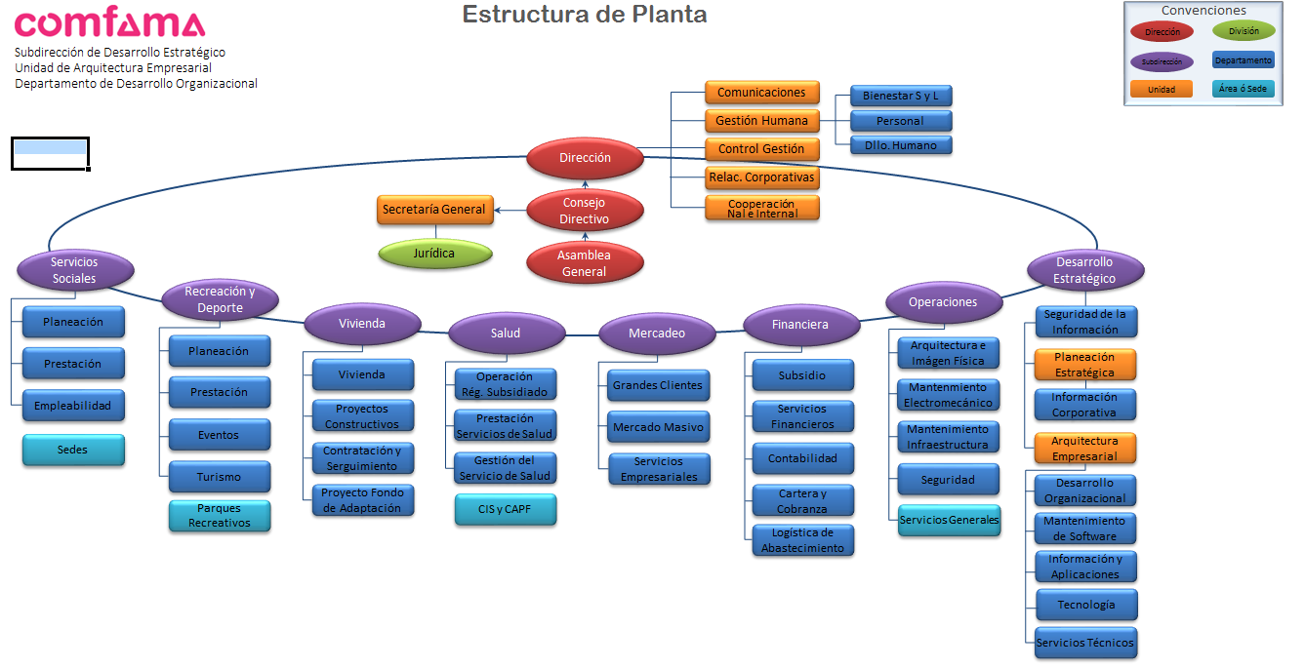

CODIFICACIÓN DEPENDENCIAS
10 | ASAMBLEA GENERAL
20 | CONSEJO DIRECTIVO
20.1 | Secretaria General
20.2 | Administración Documentos
30 | DIRECCIÓN
30.1 | Unidad de Comunicaciones
30.2 | Unidad de Gestión Humana
30.3 | Unidad de Control Gestión
30.4 | Asistente de Relaciones Corporativas
30.5 | Unidad Cooperación Nacional e Internacional
30.6 | Unidad Relaciones Laborales
40 | SUBDIRECCIÓN SERVICIOS SOCIALES
50 | SUBDIRECCIÓN RECREACIÓN Y DEPORTES
60 | SUBDIRECCIÓN VIVIENDA
70 | SUBDIRECCIÓN SALUD
80 | SUBDIRECCIÓN MERCADEO
90 | SUBDIRECCIÓN FINANCIERA
100 | SUBDIRECCIÓN DE OPERACIONES
110 | SUBDIRECCIÓN DESARROLLO ESTRATÉGICO

